Túrórúd
KEDVELTSÉGI | TERMÉK | TERMÉK NEVE | KISZERELÉS | ÁR * | JELÖLÉSEN FELTÜNTETETT | ÜZEM AZONOSÍTÓ | JELÖLÉSEN FELTÜNTETETT ÖSSZETEVŐK | HATÓSÁGI MINTAVÉTEL |  |  | KEDVELTSÉGI VIZSGÁLAT |  |  | HATÓSÁGI |  |  |  |  |  |  | HATÓSÁGI ANALITIKAI VIZSGÁLATOK
RANGSOR | FOTÓ * |  | (g) | (Ft/db) | GYÁRTÓ/FORGALMAZÓ * | JELÖLÉS |  | HELYE | KÜLSŐ MEGJELENÉS, SZÍN | ÁLLOMÁNY | ILLAT | ÍZ | ÖSSZESÍTETT PONTSZÁM | MIKROBIOLÓGIAI VIZSGÁLATOK | ZSÍRTARTALOM % (m/m) | TELÍTETT ZSÍRSAV g/100g | ÖSSZES TRANSZ-ZSÍRSAV (% (m/m)) (x g/100g zsír) | FEHÉRJETARTALOM % (m/m) | ÖSSZES CUKORTARTALOM % (m/m) | ROSTTARTALOM g/100 g | BEVONATARÁNY % (m/m) | SZORBINSAV mg/kg | BENZOESAV mg/kg | LAKTÓZ g/100 g | MALTIT g/100 g | ERITRIT g/100 g | SZTEVIOL EGYENÉRTÉK mg/kg
1 | 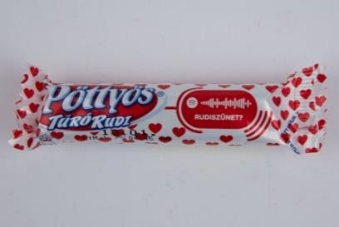 | Pöttyös Túró Rudi natúr túródesszert kakaós étbevonattal | 6x30 * | 133 Ft/db * | GY: FrieslandCampina Hungária Zrt. Mátészalkai Tejüzeme 4700 Mátészalka, Jármi út 24. | HU 263 EK | Zsírszegény túró 40%, kakaós étbevonómassza min. 35% (cukor, teljes mértékben hidrogénezett pálmamag olaj, zsírszegény kakaópor 11%, emulgeálószer: szójalecitin, aroma); cukor; vaj; savanyú tejsavópor; módosított kukoricakeményítő; aroma; tartósítószer: kálium-szorbát. | TESCO-GLOBAL Áruházak Zrt. 1097 Budapest, Koppány utca 2-4. | 7.10 | 9.61 | 9.26 | 17.00 | 43.0 | Megfelelt | 17.9 | 15.30 | 0.69 | 9.23 | 36.32 | _ | 36.2 | 151 | <10 | _ | _ | _ | _
2 | 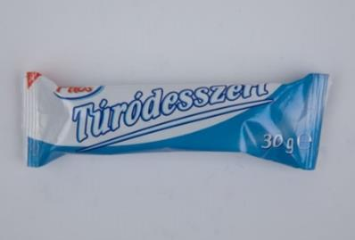 | Pilos Túródesszert kakaós bevonattal, natúr | 5x30 * | 56 Ft/db * | GY: Sole-Mizo Zrt. H-6728 Szeged, Budapesti út 6. Marcali Üzeme H-8700 Marcali, Széchenyi u. 13. | HU 276 EK | 47% félzsíros tehéntúró, 31% kakaós bevonó [cukor, növényi zsírok (pálmamag, pálma, shea), 12% zsírszegény kakaópor*, emulgeálószerek: lecitinek, poliglicerin-poliricinoleát; aroma], dextróz, fehér bevonó [cukor, növényi zsírok (pálmamag, pálma, shea), édes tejsavópor, sovány tejpor, emulgeálószer: lecitinek; aroma], margarin [finomított növényi olajok változó arányban (pálma, napraforgó), ivóvíz, jódozott étkezési só (étkezési só, kálium-jodid), emulgeálószer: zsírsavak mono- és digliceridjei; savanyúságot szabályozó anyag: citromsav], módosított keményítő, cukor, rizsliszt, tartósítószer: kálium-szorbát; savanyúságot szabályozó anyag: citromsav; aroma, sovány tejpor. | Lidl Magyarország Kereskedelmi Bt. 8900 Zalaegerszeg, Platán sor 6/A. | 6.11 | 9.15 | 8.63 | 16.00 | 39.9 | Megfelelt | 17.6 | 14.18 | 0.49 | 8.33 | 32.06 | _ | 31.9 | 221 | <10 | _ | _ | _ | _
3 | 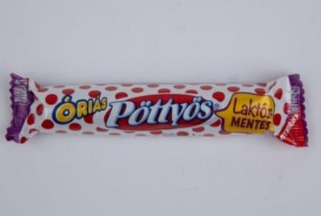 | Pöttyös Óriás Rudi laktózmentes natúr desszertkészítmény kakaós étbevonattal Sovány tej és növéyi zsír felhasználásával | 5x51 * | 190 Ft/db * | GY: FrieslandCampina Hungária Zrt. Mátészalkai Tejüzeme 4700 Mátészalka, Jármi út 24. | HU 263 EK | Laktózmentes zsírszegény túró 42%; laktózmentes kakaós étbevonómassza min. 36% (cukor, teljes mértékben hidrogénezett pálmamag olaj, zsírszegény kakaópor 11%, emulgeálószer: napraforgó lecitin); cukor; növényi zsírkészítmény (pálmazsír, emulgeálószer: napraforgó lecitin, savanyúságot szabályozó anyag: citromsav); módosított kukoricakeményítő; aroma; tartósítószer: kálium-szorbát | TESCO-GLOBAL Áruházak Zrt. 1097 Budapest, Koppány utca 2-4. | 6.27 | 8.49 | 9.12 | 15.56 | 39.4 | Megfelelt | 18.7 | 15.31 | 0.36 | 9.27 | 33.98 | _ | 37.4 | 105 | <10 | <0,1 | _ | _ | _
4 | 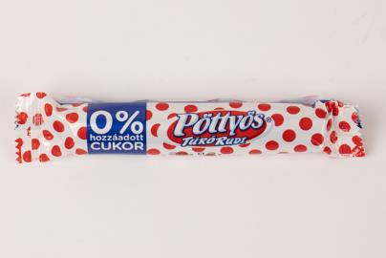 | Pöttyös Túró Rudi 0% Natúr túródesszert kakaós étbevonattal, hozzáadott cukor nélkül, édesítőszerekkel | 35 | 169 Ft/db | GY: FrieslandCampina Hungária Zrt. Mátészalkai Tejüzeme 4700 Mátészalka, Jármi út 24. | HU 263 EK | Zsírszegény túró 50%; kakaós étbevonómassza 34% (édesítőszer: maltitok, teljes mértékben hidrogénezett pálmamagzsír, zsírszegény kakaópor 13%, sovány tejpor, emulgeálószer: napraforgólecitin, aroma, édesítőszer: szteviol-glikozidok); vaj; édesítőszerek (eritrit, szteviol-glikozidok); inulin; növényi zsírkészítmény (teljes mértékben hidrogénezett pálmamagzsír, emulgeálószer: E322, antioxidáns: E306, savanyúságot szabályozó anyag: citromsav); módosított kukoricakeményítő; aroma; tartósítószer: kálium-szorbát. | TESCO-GLOBAL Áruházak Zrt. 1149 Budapest, Pillangó u. 15. | 6.11 | 8.11 | 8.32 | 15.80 | 38.3 | Megfelelt | 18.9 | 16.65 | 0.70 | 11.97 | 5.6 | _ | 34.5 | 89.7 | <10 | _ | 15.2 | 3.6 | 102.8
5 | 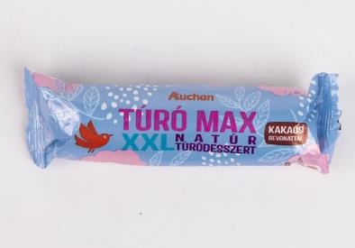 | Auchan Nívó Túró Max XXL Natúr túródesszert, kakaós bevonattal | 5x51 * | 105 Ft/db * | F: Auchan Magyarország Kft., 2040 Budaörs, Sport u. 2-4. | HU 276 EK | Zsírszegény tehéntúró 42,1%, kakaós bevonó 33% [cukor, növényi zsírok (pálmamag, pálma, shea), zsírszegény kakaópor 12%, emulgeálószerek (lecitinek, poliglicerin-poliricinoleát), aroma], dextróz, ivóvíz, cukor, rizsliszt, tejsavópor, módosított keményítő, sovány tejpor, tartósítószer (kálium-szorbát), savanyúságot szabályozó anyag (citromsav), aroma. | Auchan Magyarország Kereskedelmi Kft. 6728 Szeged, Zápor út 4. | 6.49 | 8.92 | 7.89 | 14.20 | 37.5 | Megfelelt | 13.3 | 10.65 | 0.40 | 9.17 | 28.09 | _ | 28.7 | 310 | <10 | _ | _ | _ | _
6 | 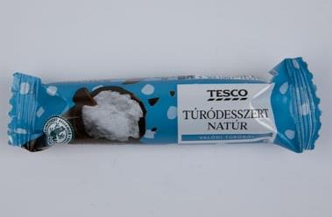 | Tesco Natúr túródesszert kakaós bevonattal | 5x30 * | 56 Ft/db * | F: TESCO-Global Zrt., H-2040 Budaörs Kinizsi út 1-3. | HU 276 EK | 47% félzsíros tehéntúró, 31% kakaós bevonó [cukor, növényi zsírok (pálmamag, pálma, shea), 12% zsírszegény kakaópor*, emulgeálószerek: lecitinek, poliglicerin-poliricinoleát, aroma], dextróz, fehér bevonó [cukor, növényi zsírok (pálmamag, pálma, shea), édes tejsavópor, sovány tejpor, emulgeálószer: lecitinek; aroma], margarin [finomított növényi olajok változó arányban (pálma, napraforgó), ivóvíz, jódozott étkezési só (étkezési só, kálium-jodid), emulgeálószer: zsírsavak mono- és digliceridjei; savanyúságot szabályozó anyag: citromsav], módosított keményítő, cukor, rizsliszt, tartósítószer: kálium-szorbát; savanyúságot szabályozó anyag: citromsav, aroma, sovány tejpor. | Tesco-Global Áruházak Zrt. 4400 Nyíregyháza, Pazonyi út 36. | 6.61 | 8.88 | 7.95 | 13.33 | 36.8 | Megfelelt | 17.9 | 14.49 | 0.37 | 9.66 | 31.53 | _ | 32.8 | 299 | <10 | _ | _ | _ | _
7 | 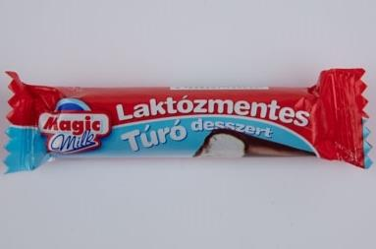 | Magic Milk Laktózmentes natúr túródesszert kakaós étbevonómasszába mártva | 30 | 149 Ft/db | F: Naszálytej Zrt., 2600 Vác, Deákvári fasor 10. | HU 499 EK | Laktózmentes félzsíros tehéntúró (47%), kakaós étbevonómassza (min. 30%) [cukor, részben hidrogénezett növényi zsír (pálmamag), zsírszegény kakaópor, emulgeálószerek (szójalecitin, poliglicerin-poliricinoleát), aroma], cukor, módosított kukoricakeményítő; aroma; tartósítószer (kálium-szorbát). | Auchan Magyarország Kereskedelmi Kft. 6000 Kecskemét, Dunaföldvári út 2. | 6.44 | 7.72 | 7.84 | 13.78 | 35.8 | Megfelelt | 15.5 | 14.26 | 0.32 | 8.37 | 33.9 | _ | 30.7 | 233 | <10 | 0.1 | _ | _ | _
8 | 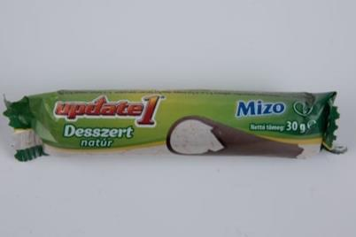 | Mizo Update1 Desszert natúr, édesítőszert tartalmazó túródesszert, kakaós bevonattal | 30 | 209 Ft/db | GY: Sole-Mizo Zrt. H-6728 Szeged, Budapesti út 6. Marcali Üzeme H-8700 Marcali, Széchenyi u. 13. | HU 276 EK | 39% zsírszegény tehéntúró, min. 37% kakaós bevonó (édesítőszer: maltitol; részben hidrogénezett pálmazsír, min. 14,9% zsírszegény kakaópor, emulgeálószerek: lecitinek (szója), poligliceirn-poliricinoleát; aroma), édesítőszer: maltitol, növényi margarin (finomított növényi olajok és zsírok: kókusz, len, napraforgó, pálma, repce változó arányban; ivóvíz, emulgeálószer: zsírsavak mono- és digliceridjei; étkezési só, tartósítószerek: szorbinsav, kálium-szorbát; savanyúságot szabályozó anyag: citromsav; aroma, színezék: karotinok), módosított keményítő, savanyúságot szabályozó anyag: citromsav, tartósítószer: kálium-szorbát, aroma. | Spar Magyarország Kereskedelmi Kft. 1203 Budapest, Széchenyi u. 1. | 6.18 | 8.22 | 6.84 | 13.80 | 35.0 | Megfelelt | 18.3 | 15.35 | 0.21 | 9.86 | 4.5 | _ | 38.7 | 235 | <10 | _ | 24.8 | <0,2 | _
X | 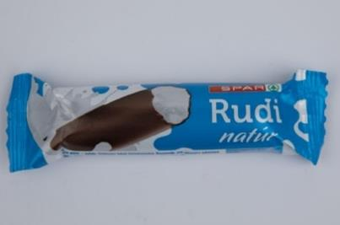 | Spar Rudi natúr túródesszert kakaós bevonómasszával | 5x30 * | 72 Ft/db * | GY: Sole-Mizo Zrt. H-6728 Szeged, Budapesti út 6. Marcali Üzeme H-8700 Marcali, Széchenyi u. 13. | HU 276 EK | 39% zsírszegény tehéntúró, min. 30% kakaós bevonómassza [cukor, növényi zsírok (pálmamag, pálma, shea), 12% zsírszegény kakaópor, emulgeálószerek: lecitinek, poliglicerin-poliricinoleát; aroma], dextróz, margarin [finomított növényi olajok és zsírok (kókusz, napraforgó, pálma, repce változó arányban), ivóvíz, emulgeálószer: zsírsavak mono- és digliceridjei; étkezési só, tartósítószerek: szorbinsav, kálium-szorbát; savanyúságot szabályozó anyag: citromsav; aroma, színezék: karotinok], cukor, rizsliszt, tejsavópor, módosított keményítő, sovány tejpor, tartósítószer: kálium-szorbát, aroma, savanyúságot szabályozó anyag: citromsav. | Spar Magyarország Kereskedelmi Kft. 5600 Békéscsaba, Andrássy út 37-43. | 5.57 | 8.11 | 7.16 | 13.60 | 34.4 | Megfelelt | 17.5 | 13.66 | 0.24 | 8.20 | 30.8 | _ | 30.8 | 326 | <10 | _ | _ | _ | _
9 | 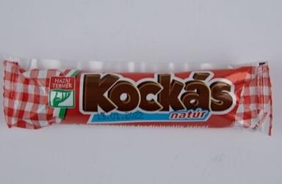 | Kockás túrórúd natúr félzsíros túródesszert kakaós étbevonattal | 6x30 * | 120 Ft/db * | F: Piros Kockás Kft. 1149 Budapest Angol utca 34./A | HU 1008 EK | Félzsíros tehéntúró 40%, kakaós étbevonómassza min. 35% (cukor, hidrogénezett növényi zsír, zsírszegény kakaópor, emulgeálószer: szójalecitin, természetes vanília aroma), cukor, vaj, módosított kukoricakeményítő, természetes citromaroma, tartósítószer: kálium-szorbát. | Auchan Magyarország Kereskedelmi Kft. 4031 Debrecen, Kishatár u. 7. | 6.70 | 7.33 | 7.49 | 12.22 | 33.7 | Megfelelt | 19.3 | 15.42 | 0.58 | 12.70 | 32.19 | 1.2 | 37.7 | 292 | <10 | _ | _ | _ | _
10 | 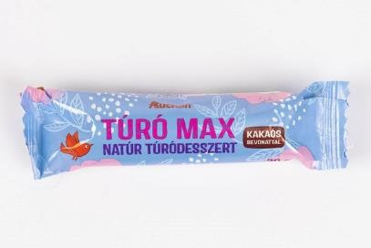 | Auchan Nívó Túró Max Natúr túródesszert, kakaós bevonattal | 5x30 * | 63 Ft/db * | F: Auchan Magyarország Kft., 2040 Budaörs, Sport u. 2-4. | HU 276 EK | Zsírszegény tehéntúró 39,5%, kakaós bevonó 37,3% [cukor, növényi zsírok (pálmamag, pálma, shea), zsírszegény kakaópor 12%, emulgeálószerek (lecitinek, poliglicerin-poliricinoleát), aroma], dextróz, ivóvíz, cukor, rizsliszt, tejsavópor, módosított keményítő, sovány tejpor, tartósítószer (kálium-szorbát), savanyúságot szabályozó anyag (citromsav), aroma. | Auchan Magyarország Kereskedelmi Kft. 6000 Kecskemét, Dunaföldvári út 2. | 3.90 | 8.11 | 7.60 | 13.33 | 32.9 | Megfelelt | 14.3 | 12.27 | 0.21 | 9.73 | 26.83 | _ | 32.0 | 268 | <10 | _ | _ | _ | _
11 | 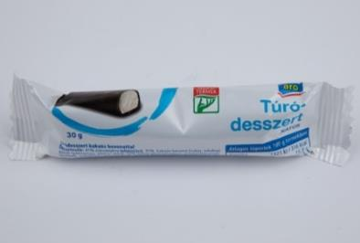 | Aro Túródesszert kakaós bevonattal, natúr | 5x30 * | 46 Ft/db * | F: METRO Kereskedelmi Kft., 2024 Budaörs, Keleti utca 3. | HU 276 EK | 41% zsírszegény tehéntúró, 31% kakaós bevonó [cukor, növényi zsírok (pálmamag, pálma, shea), 12% zsírszegény kakaópor, emulgeálószerek: lecitinek, poliglicerin-poliricinoleát; aroma], dextróz, fehér bevonó [cukor, növényi zsírok (pálmamag, pálma, shea), édes tejsavópor, sovány tejpor, emulgeálószer: lecitinek, aroma], cukor, margarin [finomított növényi olajok változó arányban (pálma, napraforgó), ivóvíz, jódozott étkezési só (étkezési só, kálium-jodid), emulgeálószer: zsírsavak mono- és digliceridjei; savanyúságot szabályozó anyag: citromsav], rizsliszt, tejsavópor, módosított keményítő, sovány tejpor, tartósítószer: kálium-szorbát; savanyúságot szabályozó anyag: citromsav, aroma. | Metro Kereskedelmi Kft. 1152 Budapest, Városkapu u. 9. | 5.94 | 8.11 | 7.49 | 10.44 | 32.0 | Megfelelt | 16.5 | 13.21 | 0.29 | 8.20 | 34.6 | _ | 32.1 | 208 | <10 | _ | _ | _ | _
X | 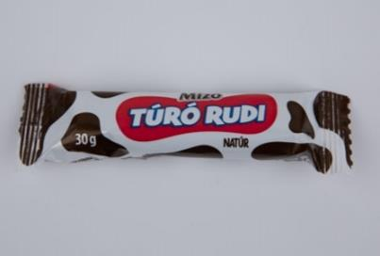 | Mizo Túró Rudi Natúr túródesszert kakaós bevonattal | 30 | 69 Ft/ db | GY: Sole-Mizo Zrt. H-6728 Szeged, Budapesti út 6. Marcali Üzeme H-8700 Marcali, Széchenyi u. 13. | HU 276 EK | 37% zsírszegény tehéntúró, 31% kakaós bevonó [cukor, növényi zsírok (pálmamag, pálma, shea), 12% zsírszegény kakaópor, emulgeálószerek: lecitinek, poliglicerin-poliricinoleát; aroma], dextróz, fehér bevonó [cukor, növényi zsírok (pálmamag, pálma, shea), édes tejsavópor, sovány tejpor, emulgeálószer: lecitinek, aroma], cukor, növényi margarin [finomított növényi olajok változó arányban (pálma, napraforgó), ivóvíz, jódozott étkezési só (étkezési só, kálium-jodid), emulgeálószer: zsírsavak mono- és digliceridjei; savanyúságot szabályozó anyag: citromsav], rizsliszt, tejsavópor, módosított keményítő, sovány tejpor, tartósítószer: kálium-szorbát; savanyúságot szabályozó anyag: citromsav; aroma. | Spar Magyarország Kereskedelmi Kft. 1203 Budapest, Széchenyi u. 1. | 5.51 | 7.85 | 6.55 | 9.56 | 29.5 | Megfelelt | 16.9 | 13.17 | 0.24 | 8.87 | 35.2 | _ | 31.6 | 327 | <10 | _ | _ | _ | _
X | 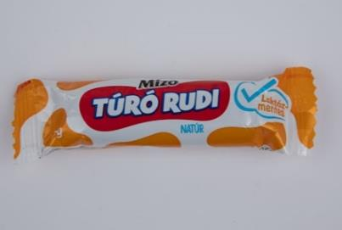 | Mizo Túró Rudi Natúr laktózmentes túródesszert, kakaós bevonattal | 30 | 179 Ft/ db | GY: Sole-Mizo Zrt. H-6728 Szeged, Budapesti út 6. Marcali Üzeme H-8700 Marcali, Széchenyi u. 13. | HU 276 EK | 45% zsírszegény laktózmentes tehéntúró, 36% kakaós bevonó [cukor, növényi zsírok (pálmamag, pálma, shea), 12% zsírszegény kakaópor, emulgeálószerek: lecitinek, poliglicerin-poliricinoleát; aroma], dextróz, cukor, növényi margarin [finomított növényi olajok változó arányban (pálma, napraforgó), ivóvíz, jódozott étkezési só (étkezési só, kálium-jodid), emulgeálószer: zsírsavak mono- és digliceridjei; savanyúságot szabályozó anyag: citromsav], Módosított keményítő, tartósítószer: kálium-szorbát, aroma, savanyúságot szabályozó anyag: citromsav. | Tesco-Global Áruházak Zrt. 8900 Zalaegerszeg, Sport u. 1. | 5.68 | 6.69 | 5.85 | 8.89 | 27.1 | Megfelelt | 16.0 | 12.74 | 0.29 | 9.16 | 36.24 | _ | 37.7 | 363 | <10 | 0.1 | _ | _ | _
12 | 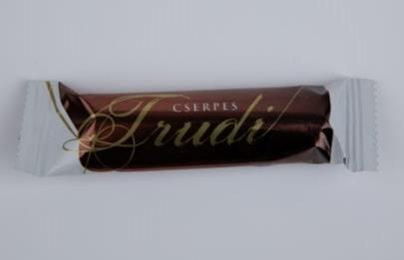 | Cserpes Trudi félzsíros túródesszert kakaós étbevonóval | 30 | 159 Ft/db | GY: Cserpes-Sajtműhely Kft. 9330 Kapuvár, Ipartelepi út 14. | HU 419 EK | Félzsíros tehéntúró (min.: 50%), kakaós étbevonómassza (min.: 25%) [cukor, részben hidrogénezett pálmamag zsír, zsírszegény kakaópor (25%), emulgeálószer: lecitinek (szója)], cukor, citromolaj. | Auchan Magyarország Kereskedelmi Kft. 2234 Maglód, Eszterházy J. u. 1. | 5.88 | 6.48 | 6.95 | 7.20 | 26.5 | Megfelelt | 18.8 | 14.39 | 1.55 | 17.16 | 25.23 | _ | 27.1 | <10 | <10 | _ | _ | _ | _
*Egérrel a cellára mutatva további információ jelenik meg.
X: Egérrel a cellára mutatva további információ jelenik meg.

Tejalapú rúd
KEDVELTSÉGI | TERMÉK | TERMÉK NEVE | KISZERELÉS | ÁR * | JELÖLÉSEN FELTÜNTETETT | ÜZEM AZONOSÍTÓ | JELÖLÉSEN FELTÜNTETETT ÖSSZETEVŐK | HATÓSÁGI MINTAVÉTEL |  |  | KEDVELTSÉGI VIZSGÁLAT |  |  | HATÓSÁGI |  |  |  | HATÓSÁGI ANALITIKAI VIZSGÁLATOK
RANGSOR | FOTÓ * |  | (g) | (Ft/db) | GYÁRTÓ/FORGALMAZÓ * | JELÖLÉS |  | HELYE | KÜLSŐ MEGJELENÉS, SZÍN | ÁLLOMÁNY | ILLAT | ÍZ | ÖSSZESÍTETT PONTSZÁM | MIKROBIOLÓGIAI VIZSGÁLATOK | ZSÍRTARTALOM % (m/m) | TELÍTETT ZSÍRSAV g/100g | ÖSSZES TRANSZ-ZSÍRSAV (% (m/m)) (x g/100g zsír) | FEHÉRJETARTALOM % (m/m) | ÖSSZES CUKORTARTALOM % (m/m) | BEVONATARÁNY % (m/m) | SZORBINSAV mg/kg | BENZOESAV mg/kg
1 | 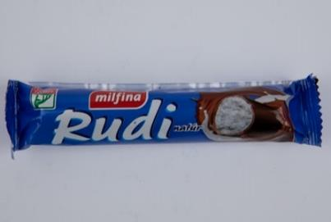 | Milfina Rudi Natúr desszertkészítmény, kakaós étbevonattal Sovány tej és növényi zsír felhasználásával | 5x51 * | 86 Ft/db * | GY: FrieslandCampina Hungária Zrt. Mátészalkai Tejüzeme 4700 Mátészalka, Jármi út 24. | HU 263 EK | Zsírszegény savanyú tej-alvadék 43% (pasztőrözött zsírszegény tej, sovány tejpor, kultúra); kakaós étbevonómassza min. 35% [cukor, teljes mértékben hidrogénezett pálmamag olaj, zsírszegény kakaópor 11%, emulgeálószer: szójalecitin, aroma]; cukor, növényi zsírkészítmény [pálmazsír, emulgeálószer: lecitinek, savanyúságot szabályozó anyag: citromsav]; módosított kukoricakeményítő, aroma, tartósítószer: kálium-szorbát. | ALDI Magyarország Élelmiszer Kereskedelmi Bt. 7632 Pécs, Árnyas u. 25. | 6.78 | 9.65 | 8.07 | 15.78 | 40.3 | Megfelelt | 18.9 | 15.67 | 0.28 | 8.07 | 34.47 | 35.8 | <10 | <10
1 | 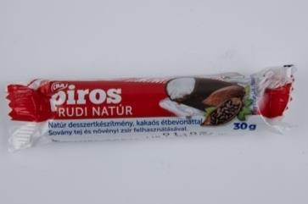 | CBA Piros Rudi natúr desszertkészítmény, kakaós étbevonattal Sovány tej és növényi zsír felhasználásával | 30 | 59 Ft/db | GY: FrieslandCampina Hungária Zrt. Mátészalkai Tejüzeme 4700 Mátészalka, Jármi út 24. F: CBA Nord Vest S.R.L., Satu Mare B-dul Lucian Blaga nr. 400. | HU 263 EK | Zsírszegény savanyú tej-alvadék 43% (pasztörözött sovány tej, sovány tejpor, kultúra); kakaós étbevonómassza min. 36% [cukor, teljes mértékben hidrogénezett pálmamag olaj, zsírszegény kakaópor 11%, emulgeálószer: szójalecitin, aroma]; cukor, növényi zsírkészítmény (pálmazsír, emulgeálószer: lecitinek, savanyúságot szabályozó anyag: citromsav); módosított kukoricakeményítő; aroma, tartósítószer: kálium-szorbát. | Hansa-Kontakt Kereskedelmi és Szolgáltató Kft. 6726 Szeged, Szőregi út 80. | 6.49 | 9.61 | 7.37 | 16.80 | 40.3 | Megfelelt | 18.1 | 14.78 | 0.37 | 7.81 | 37.48 | 37.5 | 62.5 | <10
2 | 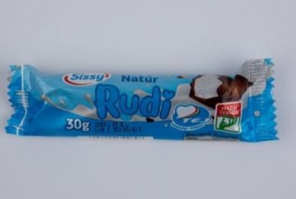 | Sissy Rudi Natúr desszertkészítmény, kakaós étbevonattal, sovány tej és növényi zsír felhasználásával | 30 | 55 Ft/db | GY: FrieslandCampina Hungária Zrt. Mátészalkai Tejüzeme 4700 Mátészalka, Jármi út 24. F: Penny Market Kft., 2351 Alsónémedi, Penny utca 2. | HU 263 EK | Zsírszegény savanyú tej-alvadék 44% (pasztőrözött zsírszegény tej, sovány tejpor, kultúra), kakaós étbevonómassza 34% [cukor, teljes mértékben hidrogénezett pálmaolaj, zsírszegény kakaópor 11%, emulgeálószer: lecitinek (szója), aroma], cukor, növényi zsírkészítmény [pálmazsír, emulgeálószer (lecitinek), savanyúságot szabályozó anyag (citromsav)], módosított kukoricakeményítő, aroma, tartósítószer (kálium-szorbát). | Penny-Market Kereskedelmi Kft. 7150 Bonyhád, Zrínyi Miklós u. 25. | 6.33 | 9.61 | 8.32 | 13.80 | 38.1 | Megfelelt | 17.5 | 14.19 | 0.37 | 10.0 | 36.33 | 35.3 | 109 | <10
3 | 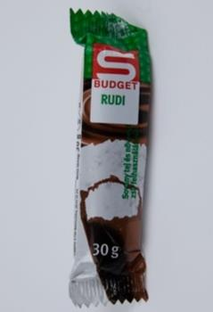 | S-Budget Rudi Natúr desszertkészítmény, kakaós étbevonattal, sovány tej és növényi zsír felhasználásával | 30 | 75 Ft/db | GY: FrieslandCampina Hungária Zrt. Mátészalkai Tejüzeme 4700 Mátészalka, Jármi út 24. | HU 263 EK | Zsírszegény savanyú tej-alvadék 42% (pasztőrözött sovány tej, sovány tejpor, tejsavbaktérium-kultúra), kakaós étbevonómassza min. 35% (cukor, teljes mértékben hidrogénezett pálmaolaj, zsírszegény kakaópor 11%, emulgeálószer: lecitinek (szója), aroma), cukor, növényi zsírkészítmény (pálmazsír, emulgeálószer: lecitinek, savanyúságot szabályozó anyag: citromsav), módosított kukoricakeményítő, aroma, tartósítószer: kálium-szorbát. | Spar Magyarország Kereskedelmi Kft. 5540 Szarvas, Szabadság út 47-49. | 6.27 | 9.52 | 7.49 | 13.56 | 36.8 | Megfelelt | 18.5 | 15.18 | 0.33 | 9.56 | 37.47 | 37.4 | 121 | <10
4 | 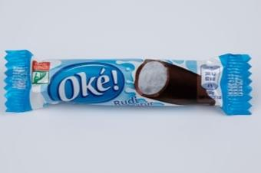 | Oké! Rudi natúr desszertkészítmény, kakaós étbevonattal, sovány tej és növényi zsír felhasználásával | 23 | 65 Ft/db | GY: FrieslandCampina Hungária Zrt. Mátészalkai Tejüzeme 4700 Mátészalka, Jármi út 24. | HU 263 EK | Zsírszegény savanyú tej-alvadék 42% (pasztőrözött zsírszegény tej, sovány tejpor, kultúra), kakaós étbevonómassza min. 35% (cukor, teljes mértékben hidrogénezett pálmaolaj, zsírszegény kakaópor 11%, emulgeálószer: szójalecitin, aroma), cukor, növényi zsírkészítmény (pálmazsír, emulgeálószer: lecitinek, savanyúságot szabályozó anyag: citromsav), módosított kukoricakeményítő, aroma, tartósítószer: kálium-szorbát. | Nyírzem ZRt. 4400 Nyíregyháza, Család u. 51/F. | 5.80 | 8.45 | 8.21 | 14.20 | 36.7 | Megfelelt | 18.1 | 14.78 | 0.30 | 8.73 | 37.16 | 36.7 | 5.0 | <10
5 | 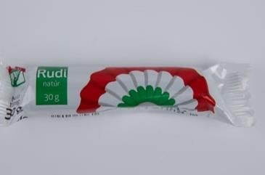 | Kokárdás Natúr Rudi natúr desszertkészítmény, kakaós étbevonattal Sovány tej és növényi zsír felhasználásával | 30 | 55 Ft/db | GY: FrieslandCampina Hungária Zrt. Mátészalkai Tejüzeme 4700 Mátészalka, Jármi út 24. | HU 263 EK | Zsírszegény savanyú tej-alvadék 43% (pasztőrözött zsírszegény tej, sovány tejpor, kultúra), kakaós étbevonómassza min. 36% [cukor, teljes mértékben hidrogénezett pálmaolaj, zsírszegény kakaópor 11%, emulgeálószer: szójalecitin, aroma], cukor, növényi zsírkészítmény [pálmazsír, emulgeálószer: lecitinek, savanyúságot szabályozó anyag: citromsav], módosított kukoricakeményítő, aroma, tartósítószer: kálium-szorbát. | ALDI Magyarország Élelmiszer Kereskedelmi Bt. 7150 Bonyhád, Deák Ferenc u. 10/B. | 6.79 | 9.73 | 6.95 | 12.80 | 36.3 | Megfelelt | 18.1 | 14.97 | 0.33 | 9.35 | 36.84 | 37.7 | 189 | <10
6 | 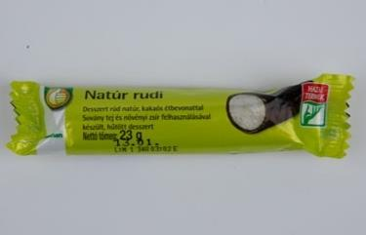 | Tuti Tipp Natúr Rudi Desszert rúd, kakaós étbevonattal, sovány tej és növényi zsír felhasználásával készült, hűtött desszert | 23 | 42 Ft/db | F: Auchan Magyarország Kft., 2040 Budaörs, Sport u. 2-4. | HU 263 EK | Zsírszegény savanyú tej-alvadék 42% (pasztőrözött tej, tejpor, kultúra), kakaós étbevonómassza min. 36% (cukor, teljes mértékben hidrogénezett pálmaolaj, zsírszegény kakaópor 11%, emulgeálószer: szójalecitin, aroma), cukor, növényi zsírkészítmény (pálmazsír, emulgeálószer: lecitinek, savanyúságot szabályozó anyag: citromsav), módosított kukoricakeményítő, aroma, tartosítószer: kálium-szorbát. | Auchan Magyarország Kereskedelmi Kft. 8900 Zalaegerszeg, Stadion u. 5. | 5.94 | 8.23 | 7.37 | 13.33 | 34.9 | Megfelelt | 18.8 | 15.18 | 0.37 | 9.13 | 36.78 | 37.2 | 35.3 | <10
*Egérrel a cellára mutatva további információ jelenik meg.

